Layout Screen
Detail Design | Project | ASOFT - ERP.NET | ID Screen | WF0014 | Created By | Updated By
 | Module | ASOFT - WM | Name Screen | Truy vấn xuất kho theo bộ | Created Date | Updated Date

Layout |  |  |  |  |  | Overview
 |  |  |  |  |  | Sử dụng màn hình này để: Truy vấn các phiếu xuất kho theo bộ

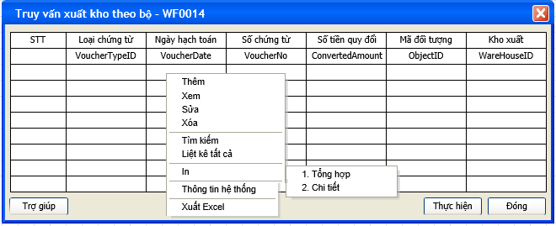

 |  |  |  |  |  | Flow Screen
 |  |  |  |  |  | [Truy vấn] -> [Phiếu xuất kho theo bộ]

